front
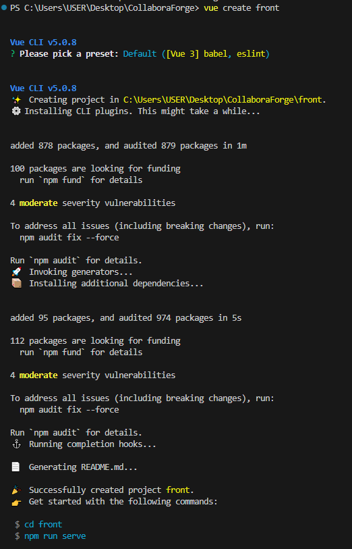
Node.js 確認

プロジェクト作成 | vue create front

